Hoja1
 | Departamento de Inspectoría.

 | Jul-22

 | Categorías | Cantidad
 | Inserciones a nuevos usuarios** | 3
 | Inspecciones de oficio | 5
 | Notificaciones a usuarios. | 25
 | Levantamientos | 8
 | Total | 41

 | **Obedece a la categoría:
 | Importadores, distribuidores y fabricantes de programas de computadoras.

 | Aug-22

 | Categorías | Cantidad
 | Inserciones a nuevos usuarios** | 4
 | Inspecciones de oficios | 2
 | Notificaciones a usuarios. | 15
 | Levantamientos | 12
 | Total | 33

 | **Obedece a las categorías:
 | Importadores, distribuidores y fabricantes de programas de computadoras (2)
 | Importadores y distribuidores de obras expresadas en forma gráfica (1)

 | Sep-22

 | Categorías | Cantidad
 | Inserciones a nuevos usuarios** | 3
 | Inspecciones de partes | 1
 | Inspecciones de oficios | 5
 | Notificaciones a usuarios. | 10
 | Levantamientos | 15
 | Total | 34

 | **Obedece a las categorías:
 | Importadores, distribuidores y fabricantes de programas de computadoras (2)
 | Estaciones de transmisión/retransmisión abierta y por cable, fibra óptica u otros procedimientos análogos (1)

 | Resumen del trimestre julio-septiembre 2022

 | Categorías | Cantidad
 | Inserciones a nuevos usuarios | 10
 | Inspecciones de partes | 1
 | Inspecciones de oficios | 12
 | Notificaciones a usuarios. | 50
 | Levantamientos | 35
 | Total | 108

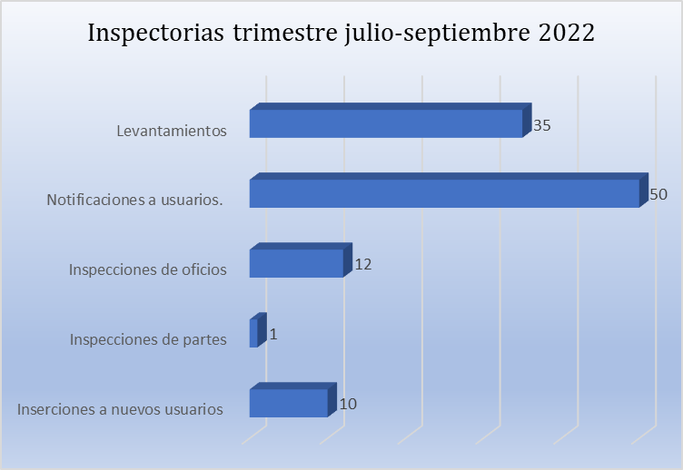

Departamento de Atención al Usuario.

 | Solicitud de registros en físicos por género
 | trimestre julio - septiembre 2022

 | Género | Cantidad | Porcentaje
 | Masculino | 853 | 78.84%
 | Femenino | 229 | 21.16%
 | Total general | 1,082 | 100%
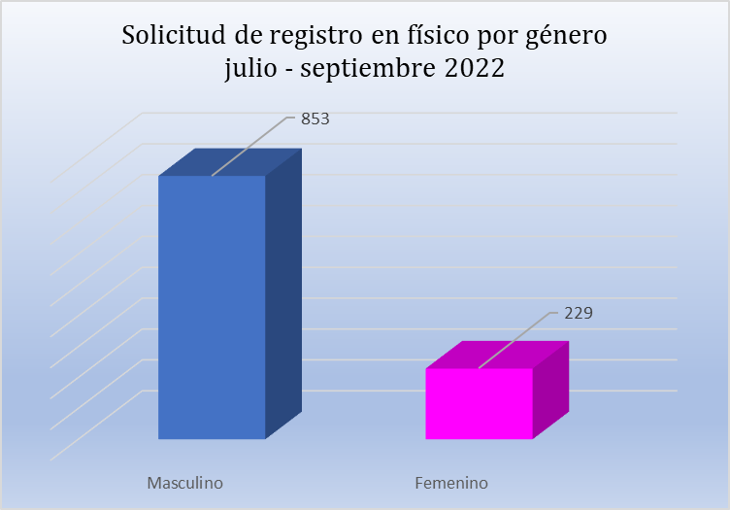

 | Solicitud de registros en línea por género
 | trimestre julio - septiembre 2022

 | Género | Cantidad | Porcentaje
 | Masculino | 55 | 68.75%
 | Femenino | 25 | 31.25%
 | Total general | 80 | 100%
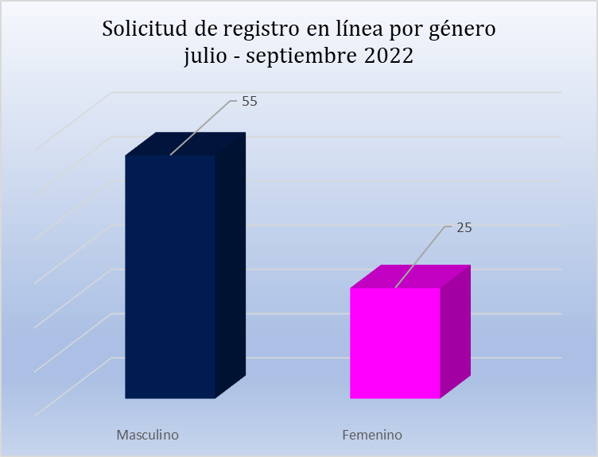

 | Solicitudes de registros por categorías julio - septiembre 2022

 | Categorías | Cantidad | Porcentaje
 | Letras de canción | 720 | 73%
 | Producción de canciones | 78 | 8%
 | Libros | 70 | 7%
 | Obras musicales | 35 | 4%
 | Proyecto general | 17 | 2%
 | Guion cinematográfico | 16 | 2%
 | Sinopsis / argumentos | 15 | 2%
 | Cortometraje | 11 | 1%
 | Dibujos | 11 | 1%
 | Novelas | 9 | 1%
 | Total de registro | 982 | 100%

 | Total
LETRAS DE CANCION | 720
PRODUCCION DE CANCIONES | 78
LIBROS | 70
OBRAS MUSICALES | 35
PROYECTO GENERAL | 17
GUION CINEMATOGRAFICO | 16
SINOPSIS / ARGUMENTOS | 15
CORTOMETRAJE | 11
DIBUJOS | 11
NOVELAS | 9

 | Usuarios atendidos.

 | Meses | Solicitudes procesadas | Solicitudes completadas

 | Julio | 235 | 235
 | Agosto | 262 | 262
 | Septiembre | 260 | 260
 | Total general | 757 | 757

 | SOL. PROCESADAS | SOL. COMPLETADAS
jul | 235 | 235
ago | 262 | 262
sep | 260 | 260

 | Solicitudes procesadas vs. días transcurridos

 | Meses | Solicitudes procesadas | Días transcurridos

 | Julio | 179 | 9
 | Agosto | 235 | 11
 | Septiembre | 222 | 6
 | Total | 636 | 26

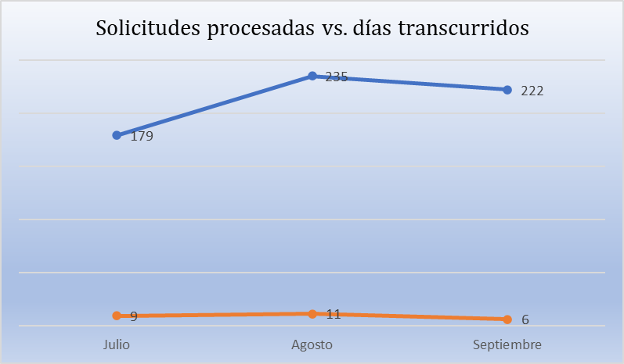

Centro de Capacitación y Desarrollo de Derecho de Autor y Derechos Conexos.

 | Julio
 | No. | Actividades | Cantidad de | Género |  | Grupo | Fecha
 |  |  | asistente |  |  | de
 |  |  |  | Mas. | Fem. | interés
 | 1 | Diplomado en Gestión Colectiva en el Derecho de Autor y conexos en la Republica Dominicana. | 74 | 38 | 36 | Artistas, | 23-Apr-22
 |  |  |  |  |  | Interpretes, | al
 |  |  |  |  |  | Productores Fonograma | 2022-02-07
 |  |  |  |  |  | Docentes
 |  |  |  |  |  | Abogados
 |  |  |  |  |  | Estudiantes
 | 2 | Curso Especializado de Derecho de Autor para Jueces y Abogados Ayudantes. | 17 | 5 | 12 | Abogados Ayudantes del Poder Judicial | 13-May-22
 |  |  |  |  |  | Jueces | al
 |  |  |  |  |  |  | 8-Jul-22
 | 3 | Conferencia Virtual “Minería de Textos y Datos, Inteligencia Artificial y el Derecho de Autor", dirigida a funcionarios del gobierno. | 26 | 11 | 15 | Funcionarios de Gobierno | 5-Jul-22
 |  |  |  |  |  | Agentes de Observancia, MICM, ONAPI, ONDA, MINERD, MIREX
 | 4 | Conferencia Virtual “Minería de Textos y Datos, Inteligencia Artificial y el Derecho de Autor”, dirigida a Representantes del Grulac. | 48 | 27 | 21 | Representantes de Grulac | 6-Jul-22
 | 5 | Conversatorio Educativo sobre Derecho de Autor. | 121 | 52 | 69 | Artistas | 7-Jul-22
 |  |  |  |  |  | Estudiantes
 |  |  |  |  |  | Abogados
 |  |  |  |  |  | Soc. Gestión Colectiva
 |  |  |  |  |  | Empresarios
 |  |  |  |  |  | Instituciones
 | 6 | Charla de Generalidades sobre la Ley de Derecho de Autor. | 35 | 16 | 19 | Estudiantes UNIBE | 14-Jul-22
 |  |  |  |  |  | Docente
 | Cantidad de actividades |  | 321 | 149 | 172
 | en julio: 6

 | Agosto

 | No. | Actividades | Cantidad de | Género |  | Grupo | Fecha
 |  |  | asistente | Mas. | Fem. | de interés
 | 1 | Derecho de Autor en el software y base de datos | 29 | 17 | 12 | Estudiantes. | 9-Aug-22
 |  |  |  |  |  | Ingenieros.
 |  |  |  |  |  | Docentes.
 |  |  |  |  |  | Desarrolladores de Softwares.
 | 2 | Conversatorio Educativo de Derecho de Autor | 112 | 67 | 45 | Docentes. | 25-Aug-22
 |  |  |  |  |  | Estudiantes.
 |  |  |  |  |  | Artistas.
 |  |  |  |  |  | Productores
 |  |  |  |  |  | Compositores.
 | Cantidad de actividades |  | 141 | 84 | 57
 | en agosto: 2

 | Septiembre

 | No. | Actividades | Cantidad de | Género |  | Grupo | Fecha
 |  |  | asistente | Mas. | Fem. | de interés
 | 1 | Capacitación Interna de Derecho de Autor y Registro de Obras | 9 | 3 | 6 | Funcionarios ONDA | 2-Sep-22
 | 2 | Conferencias de Derecho de autor para jueces | 25 | 12 | 13 | Jueces | 14-Sep-22
 |  |  |  |  |  | Abogados Ayudantes
 | 3 | Capacitación Interna Medidas de Observancia y Derecho de Autor | 21 | 9 | 12 | Funcionarios ONDA | 15-Sep-22
 | Cantidad de actividades |  | 55 | 24 | 31
 | en septiembre: 3

Capacitaciones realizadas julio- septiembre 2022
 |  | 6
 |  | 2
 |  | 3

Asistencia a capacitaciones julio - septiembre 2022
Julio | 321
Agosto | 141
Septiembre | 55

Capacitados por géneros julio - septiembre 2022
 | #¡REF! | #¡REF!
Julio | 149 | 172
Agosto | 84 | 57
Septiembre | 24 | 31

Departamento de Resolución Alternativa de Conflictos.

 | Informe trimestral julio - septiembre 2022
 | Departamento de Resolución Alternativa de Conflictos (DRAC).

 | No. | Meses | Vista conciliatoria | Acta de acuerdo | Acta de no acuerdo | Acta de no comparecencia
 | 1 | Julio | 3 | 0 | 0 | 2
 | 2 | Agosto | 0 | 0 | 0 | 0
 | 3 | Septiembre | 2 | Proceso | Proceso | Proceso
 | Total, Vista Conciliatorias
 |  |  | 5 | 0 | 0 | 2
Vistas conciliatorias julio - septiembre 2022
Julio | 3
Agosto | 0
Septiembre | 2

 | Asistencias jurídicas julio - septiembre 2022
 | No. | Meses | Cantidad | Servicios brindados
 | 1 | Julio | 7 | Asistencia jurídica presunto plagio.
 | 2 | Agosto | 7 | Asistencia jurídica presunto plagio.
 | 3 | Septiembre | 6 | Asistencia jurídica presunto plagio.
 | Total de asistencia |  | 20
Asistencia jurídica
Julio | 7
Agosto | 7
Septiembre | 6

Departamento de Registro.

 | Registros de obras en físico julio-septiembre 2022.
 | Tipos de obras | Cantidad | Mes | Año
 | Letras para canción | 229 | Julio | 2022
 | Argumento | 5 | Julio | 2022
 | Letras y música | 13 | Julio | 2022
 | Novela | 1 | Julio | 2022
 | Proyecto | 4 | Julio | 2022
 | Producciones | 27 | Julio | 2022
 | Libro | 10 | Julio | 2022
 | Agenda | 1 | Julio | 2022
 | Letras y partituras | 1 | Julio | 2022
 | Partitura | 1 | Julio | 2022
 | Manual | 4 | Julio | 2022
 | Guion documental | 3 | Julio | 2022
 | Guion cinematográfico | 3 | Julio | 2022
 | Música | 2 | Julio | 2022
 | Fonograma | 3 | Julio | 2022
 | Documento | 1 | Julio | 2022
 | Dibujo | 6 | Julio | 2022
 | Diseño textil | 1 | Julio | 2022
 | Recetas | 1 | Julio | 2022
 | Cuento | 1 | Julio | 2022
 | Personaje | 1 | Julio | 2022
 | Total obras registradas en físico julio -22 | 318

Registros en físico julio 2022
LETRAS PARA CANCIÓN | 229
ARGUMENTO | 5
LETRAS Y MUSICA | 13
NOVELA | 1
PROYECTO | 4
PRODUCCIONES | 27
LIBRO | 10
AGENDA | 1
LETRAS Y PARTITURAS | 1
PARTITURA | 1
MANUAL | 4
GUION DOCUMENTAL | 3
GUION CINEMATOGRAFICO | 3
MUSICA | 2
FONOGRAMA | 3
DOCUMENTO | 1
DIBUJO | 6
DISEÑO TEXTIL | 1
RECETAS | 1
CUENTO | 1

 | Registros de obras en físico agosto 2022.

 | Tipos de obras | Cantidad | Mes | Año
 | Letras para canción | 231 | Agosto | 2022
 | Argumento | 2 | Agosto | 2022
 | Libro | 31 | Agosto | 2022
 | Guion cinematográfico | 9 | Agosto | 2022
 | Tratamiento | 2 | Agosto | 2022
 | Obra teatral | 1 | Agosto | 2022
 | Diseño | 8 | Agosto | 2022
 | Documentos | 4 | Agosto | 2022
 | Letras y música | 5 | Agosto | 2022
 | Proyecto | 2 | Agosto | 2022
 | Letras y partituras | 3 | Agosto | 2022
 | Audiovisual | 1 | Agosto | 2022
 | Programa | 1 | Agosto | 2022
 | Software | 1 | Agosto | 2022
 | Trabalenguas | 1 | Agosto | 2022
 | Agenda | 3 | Agosto | 2022
 | Documental | 1 | Agosto | 2022
 | Video clip | 1 | Agosto | 2022
 | Total obras registradas en físico agosto -22 | 307

Registros en físico agosto 2022
LETRAS PARA CANCIÓN | 231
ARGUMENTO | 2
LIBRO | 31
GUION CINEMATOGRAFICO | 9
TRATAMIENTO | 2
OBRA TEATRAL | 1
DISEÑO | 8
DOCUMENTOS | 4
LETRAS Y MUSICA | 5
PROYECTO | 2
LETRAS Y PARTITURAS | 3
AUDIOVISUAL | 1
PROGRAMA | 1
SOFTWARE | 1
TRABALENGUAS | 1
AGENDA | 3
DOCUMENTAL | 1
VIDEO CLIP | 1

 | Registros de obras en físico septiembre 2022.
 | Tipos de obras | Cantidad | Mes | Año
 | Letras para canción | 215 | Septiembre | 2022
 | Documental | 7 | Septiembre | 2022
 | Dibujo | 6 | Septiembre | 2022
 | Producción de canciones | 17 | Septiembre | 2022
 | Maestría | 1 | Septiembre | 2022
 | Música y partituras | 3 | Septiembre | 2022
 | Argumento | 1 | Septiembre | 2022
 | Música | 9 | Septiembre | 2022
 | Partitura | 3 | Septiembre | 2022
 | Letras y música | 11 | Septiembre | 2022
 | Novela | 2 | Septiembre | 2022
 | Audiovisual | 1 | Septiembre | 2022
 | Software | 3 | Septiembre | 2022
 | Croquis, plano, mapa | 1 | Septiembre | 2022
 | Poemario | 1 | Septiembre | 2022
 | Portada | 1 | Septiembre | 2022
 | Poemas | 1 | Septiembre | 2022
 | Libro | 17 | Septiembre | 2022
 | Juego de azar | 1 | Septiembre | 2022
 | Guion cinematográfico | 14 | Septiembre | 2022
 | Sinopsis | 2 | Septiembre | 2022
 | Personaje | 2 | Septiembre | 2022
 | Diseños | 5 | Septiembre | 2022
 | Obra póstuma | 1 | Septiembre | 2022
 | Cuento | 1 | Septiembre | 2022
 | Agendas | 1 | Septiembre | 2022
 | Documento | 1 | Septiembre | 2022
 | Curso | 8 | Septiembre | 2022
 | Proyecto | 7 | Septiembre | 2022
 | Total obras registrada septiembre -22 | 343
Registro en físico septiembre 2022
LETRAS PARA CANCIÓN | 215
DOCUMENTAL | 7
DIBUJO | 6
PRODUCCION DE CANCIONES | 17
MAESTRIA | 1
MUSICA Y PARTITURAS | 3
ARGUMENTO | 1
MUSICA | 9
PARTITURA | 3
LETRAS Y MUSICA | 11
NOVELA | 2
AUDIOVISUAL | 1
SOFTWARE | 3
CROQUIS,PLANO, MAPA | 1
POEMARIO | 1
PORTADA | 1
POEMAS | 1
LIBRO | 17
JUEGO DE AZAR | 1
GUIÓN CINEMATOGRÁFICO | 14
SIPNOSIS | 2
PERSONAJE | 2
DISEÑOS | 5
OBRA POSTUMA | 1
CUENTO | 1
AGENDAS | 1
DOCUMENTO | 1
CURSO | 8
PROYECTO | 7

 | Registros de obras en línea julio 2022.

 | Tipos de obras | Cantidad | Mes | Año
 | Letras para canciones | 39 | Julio | 2022
 | Libreta | 1 | Julio | 2022
 | Letras y música | 1 | Julio | 2022
 | Música | 1 | Julio | 2022
 | Letras y partituras | 1 | Julio | 2022
 | Novelas | 1 | Julio | 2022
 | Producción de obras musicales | 6 | Julio | 2022
 | Libro | 2 | Julio | 2022
 | Documental | 3 | Julio | 2022
 | Guion cinematográfico | 4 | Julio | 2022
 | Manual | 1 | Julio | 2022
 | Total obras registradas julio 2022 | 60
Registros en línea julio 2022
LETRAS PARA CANCIONES | 39
LIBRETA | 1
LETRAS Y MUSICA | 1
MUSICA | 1
LETRAS Y PARTITURAS | 1
NOVELAS | 1
PRODUCCION DE OBRAS MUSICALES | 6
LIBRO | 2
DOCUMENTAL | 3
GUIÓN CINEMATOGRÁFICO | 4
MANUAL | 1

 | Registros de obras en línea agosto 2022

 | Tipos de obras | Cantidad | Mes | Año
 | Letras para canción | 12 | Agosto | 2022
 | Documental | 1 | Agosto | 2022
 | Letras y partituras | 3 | Agosto | 2022
 | Novelas | 1 | Agosto | 2022
 | Cuento | 1 | Agosto | 2022
 | Libro | 1 | Agosto | 2022
 | Guion cinematográfico | 4 | Agosto | 2022
 | Arreglo musical | 1 | Agosto | 2022
 | Total obras registradas agosto 2022 | 24
Registro en línea agosto 2022
LETRAS PARA CANCIÓN | 12
DOCUMENTAL | 1
LETRAS Y PARTITURAS | 3
NOVELAS | 1
CUENTO | 1
LIBRO | 1
GUION CINEMATOGRAFICO | 4
ARREGLO MUSICAL | 1

 | Registros de obras en línea septiembre 2022
 | Tipos de obras | Cantidad | Mes | Año
 | Letras para canción | 19 | Septiembre | 2022
 | Dibujo | 1 | Septiembre | 2022
 | Letras y partituras | 1 | Septiembre | 2022
 | Producción de obras musicales | 1 | Septiembre | 2022
 | Poemas | 3 | Septiembre | 2022
 | Libro | 2 | Septiembre | 2022
 | Guion cinematográfico | 6 | Septiembre | 2022
 | Manual | 1 | Septiembre | 2022
 | Obra de teatro | 1 | Septiembre | 2022
 | Total obras registradas septiembre 2022 | 35

Registro en línea septiembre 2022
LETRAS PARA CANCIÓN | 19
DIBUJO | 1
LETRAS Y PARTITURAS | 1
PRODUCCION DE OBRAS MUSICALES | 1
POEMAS | 3
LIBRO | 2
GUIÓN CINEMATOGRÁFICO | 6
MANUAL | 1
OBRA DE TEATRO | 1

 | Registros de obras en físicos trimestre julio – septiembre 2022

 | Meses | Cantidad
 | Julio | 318
 | Agosto | 307
 | Septiembre | 343
 | Total de obras registradas en físico julio – agosto 2022 | 968
Registros de obras en físico julio - septiembre 2022
 | #¡REF!
Julio | 318
Agosto | 307
Septiembre | 343

 | Registros de obras en línea trimestre julio – septiembre 2022

 | Meses | Cantidad
 | Julio | 60
 | Agosto | 24
 | Septiembre | 35
 | Total de obras registradas en línea julio – agosto 2022 | 119

Registros en línea julio - septiembre 2022
 | #¡REF!
Julio | 60
Agosto | 24
Septiembre | 35

